アイテム
アイテム

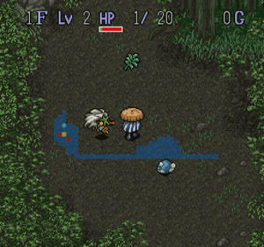 | 各階層の各部屋ごとに一定の確率で 配置します。 HPを回復するアイテムや移動速度を上げる 物などがあります。

 | 白桃

 | おいしい白桃です。 HPを1回復することができます。 高確率で出現します。

 | 黄桃

 | 良質な黄桃です。 HPを3回復することができます。 低確率で出現します。

 | すもも

 | 見た目は、白桃によく似た 品種改良のされていない 酸味の強いすももです。 特に効果はありません。 1文で売れる

 | 鬼のツノ

 | 100文で売ることができます。 超低下率で出現します。

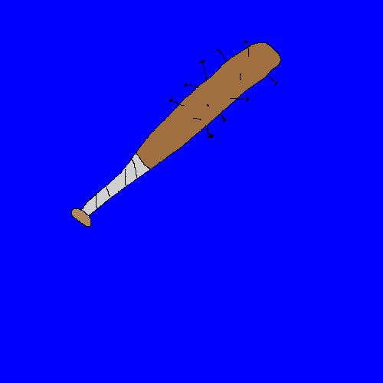 | 鬼の金棒

 | 鬼が持っている、非常に大きい金棒です。 重たいのでプレイヤーの移動速度が 少し下がります。 お値段およそ500文。。

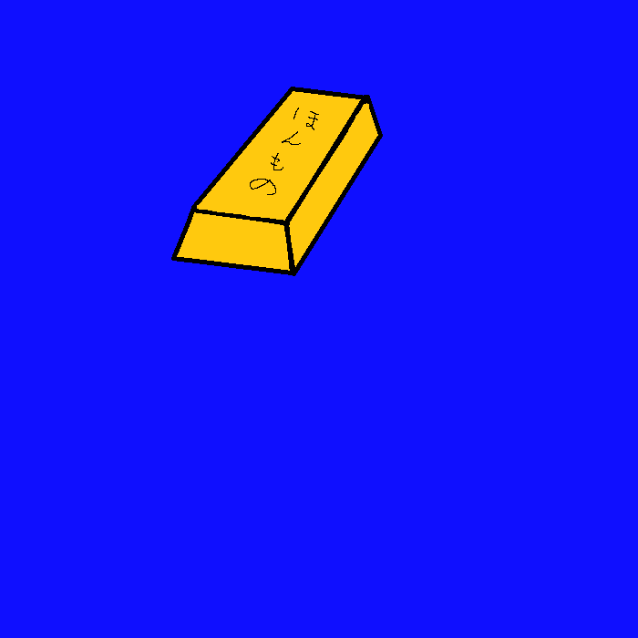 | 金の延べ棒

 | 200貫文で売ることができる。

 | 銀の延べ棒

 | 1貫文で売ることができる。

 | 追加予定

マップ
マップ

マップはボス階層含め全5層です。 敵やアイテム、お供になる動物がランダムで 配置されます。

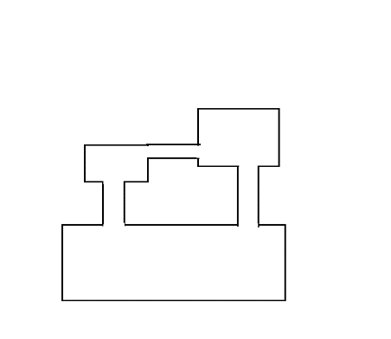 | 1層目

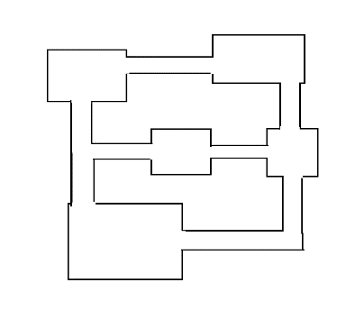 | 2層目

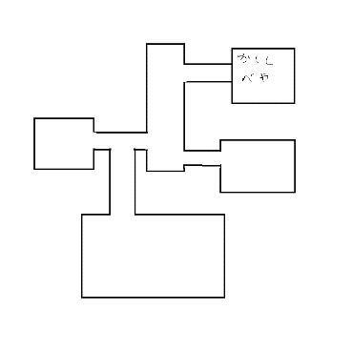 | 3層目

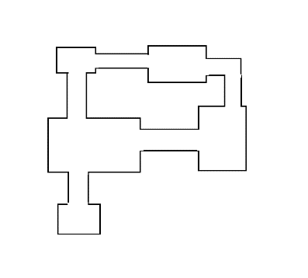 | 4層目

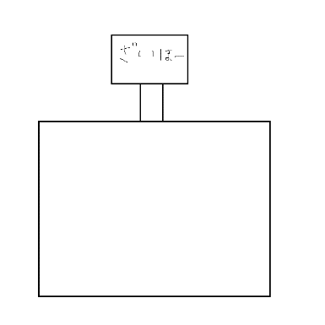 | 5層目はボスとその仲間が 出現するようにしたいです。

